Y.24-2567
ภาพถ่ายและรูปตัดขวางลำน้ำสถานีสำรวจอุทกวิทยาน้ำปี้ (Y.24)
บ้านมาง ต.มาง อ.เชียงม่วน จ.พะเยา ปี 2567
 |  |  |  |  |  |  |  |  |  |  |  | 2566 |  |  | 2567
 |  |  |  |  |  |  |  |  |  |  |  | สำรวจเมื่อ 22 ก.พ.2566 |  |  | สำรวจเมื่อ 13 ก.พ.2567
 |  |  |  |  |  |  |  |  |  |  |  | ระยะ | ระดับ | ผิวน้ำ | ระยะ | ระดับ | ผิวน้ำ
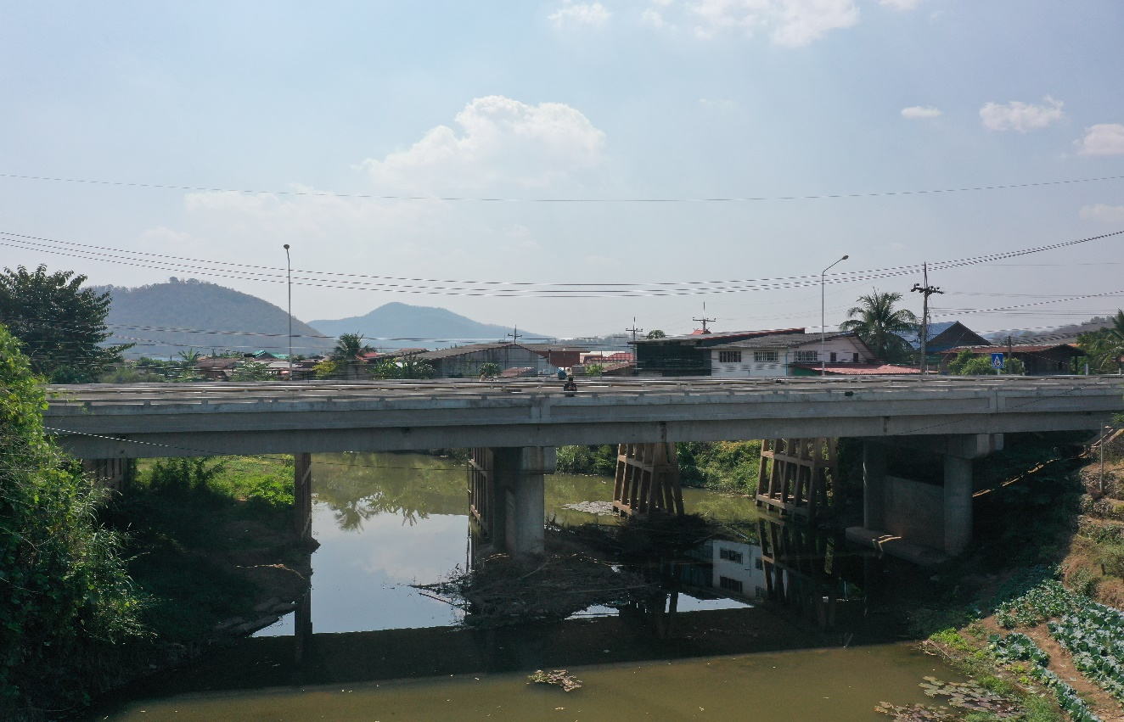
 |  |  |  |  |  |  |  |  |  |  |  | -50 | 265.711 | 259.085 | -50 | 265.712 | 258.935
 |  |  |  |  |  |  |  |  |  |  |  | -40 | 265.805 | 259.085 | -40 | 265.810 | 258.935
 |  |  |  |  |  |  |  |  |  |  |  | -30 | 265.898 | 259.085 | -30 | 265.895 | 258.935
 |  |  |  |  |  |  |  |  |  |  |  | -20 | 266.145 | 259.085 | -20 | 266.148 | 258.935
 |  |  |  |  |  |  |  |  |  |  |  | -10 | 266.283 | 259.085 | -10 | 266.285 | 258.935
 |  |  |  |  |  |  |  |  |  |  |  | 0 | 266.234 | 259.085 | 0 | 266.234 | 258.935
 |  |  |  |  |  |  |  |  |  |  |  | 0 | 263.840 | 259.085 | 0 | 263.852 | 258.935
 |  |  |  |  |  |  |  |  |  |  |  | 2 | 263.401 | 259.085 | 2 | 263.415 | 258.935
 |  |  |  |  |  |  |  |  |  |  |  | 4 | 263.273 | 259.085 | 4 | 263.275 | 258.935
 |  |  |  |  |  |  |  |  |  |  |  | 6 | 263.155 | 259.085 | 6 | 263.148 | 258.935
 |  |  |  |  |  |  |  |  |  |  |  | 8 | 263.061 | 259.085 | 8 | 263.112 | 258.935
 |  |  |  |  |  |  |  |  |  |  |  | 10 | 262.858 | 259.085 | 10 | 262.863 | 258.935
 |  |  |  |  |  |  |  |  |  |  |  | 12 | 262.515 | 259.085 | 12 | 262.520 | 258.935
 |  |  |  |  |  |  |  |  |  |  |  | 14 | 262.415 | 259.085 | 14 | 262.418 | 258.935
รูปตัดขวางลำน้ำน้ำปี้ที่แนวสำรวจปริมาณน้ำ
 |  |  |  |  |  |  |  |  |  |  |  | 16 | 262.201 | 259.085 | 16 | 262.198 | 258.935
 |  |  |  |  |  |  |  |  |  |  |  | 18 | 262.135 | 259.085 | 18 | 262.141 | 258.935
 |  |  |  |  |  |  |  |  |  |  |  | 20 | 262.058 | 259.085 | 20 | 262.062 | 258.935
 |  |  |  |  |  |  |  |  |  |  |  | 22 | 261.778 | 259.085 | 22 | 261.780 | 258.935
 |  |  |  |  |  |  |  |  |  |  |  | 24 | 261.651 | 259.085 | 24 | 261.654 | 258.935
 |  |  |  |  |  |  |  |  |  |  |  | 26 | 261.573 | 259.085 | 26 | 261.578 | 258.935
 |  |  |  |  |  |  |  |  |  |  |  | 28 | 261.238 | 259.085 | 28 | 261.242 | 258.935
 |  |  |  |  |  |  |  |  |  |  |  | 29 | 259.085 | 259.085 | 29 | 258.935 | 258.935
 |  |  |  |  |  |  |  |  |  |  |  | 30 | 258.835 | 259.085 | 30 | 258.375 | 258.935
 |  |  |  |  |  |  |  |  |  |  |  | 32 | 258.175 | 259.085 | 32 | 258.255 | 258.935
 |  |  |  |  |  |  |  |  |  |  |  | 34 | 257.695 | 259.085 | 34 | 257.945 | 258.935
 |  |  |  |  |  |  |  |  |  |  |  | 36 | 257.565 | 259.085 | 36 | 257.935 | 258.935
 |  |  |  |  |  |  |  |  |  |  |  | 38 | 257.335 | 259.085 | 38 | 257.665 | 258.935
 |  |  |  |  |  |  |  |  |  |  |  | 40 | 257.625 | 259.085 | 40 | 257.515 | 258.935
 |  |  |  |  |  |  |  |  |  |  |  | 42 | 257.675 | 259.085 | 42 | 257.355 | 258.935
 |  |  |  |  |  |  |  |  |  |  |  | 44 | 257.595 | 259.085 | 44 | 257.215 | 258.935
 |  |  |  |  |  |  |  |  |  |  |  | 46 | 257.955 | 259.085 | 46 | 257.325 | 258.935
 |  |  |  |  |  |  |  |  |  |  |  | 48 | 258.175 | 259.085 | 48 | 257.565 | 258.935
ระยะ | -50 | -40 | -30 | -20 | -10 | 0 | 0 | 2 | 4 | 6 | 8 | 50 | 257.985 | 259.085 | 50 | 258.225 | 258.935
ระดับ | 265.712 | 265.810 | 265.895 | 266.148 | 266.285 | 266.234 | 263.852 | 263.415 | 263.275 | 263.148 | 263.112 | 52 | 257.975 | 259.085 | 52 | 257.765 | 258.935
ระยะ | 10 | 12 | 14 | 16 | 18 | 20 | 22 | 24 | 26 | 28 | 29 | 54 | 257.535 | 259.085 | 54 | 257.435 | 258.935
ระดับ | 262.863 | 262.520 | 262.418 | 262.198 | 262.141 | 262.062 | 261.780 | 261.654 | 261.578 | 261.242 | 258.935 | 56 | 257.385 | 259.085 | 56 | 257.245 | 258.935
ระยะ | 30 | 32 | 34 | 36 | 38 | 40 | 42 | 44 | 46 | 48 | 50 | 58 | 257.195 | 259.085 | 58 | 257.015 | 258.935
ระดับ | 258.375 | 258.255 | 257.945 | 257.935 | 257.665 | 257.515 | 257.355 | 257.215 | 257.325 | 257.565 | 258.225 | 60 | 257.785 | 259.085 | 60 | 257.335 | 258.935
ระยะ | 52 | 54 | 56 | 58 | 60 | 62 | 62 | 64 | 66 | 68 | 70 | 62 | 259.241 | 259.085 | 62 | 259.245 | 258.935
ระดับ | 257.765 | 257.435 | 257.245 | 257.015 | 257.335 | 259.245 | 260.253 | 261.292 | 263.985 | 264.718 | 264.731 | 62 | 260.251 | 259.085 | 62 | 260.253 | 258.935
ระยะ | 72 | 74 | 76 | 78 | 80 | 80 | 90 | 100 | 110 | 120 | 130 | 64 | 261.288 | 259.085 | 64 | 261.292 | 258.935
ระดับ | 262.945 | 262.558 | 263.392 | 264.965 | 266.223 | 266.690 | 266.928 | 266.850 | 266.795 | 266.769 | 266.765 | 66 | 263.998 | 259.085 | 66 | 263.985 | 258.935
ระยะ |  |  |  |  |  |  |  |  |  |  |  | 68 | 264.715 | 259.085 | 68 | 264.718 | 258.935
ระดับ |  |  |  |  |  |  |  |  |  |  |  | 70 | 264.728 | 259.085 | 70 | 264.731 | 258.935
 |  |  |  |  |  |  |  |  |  |  |  | 72 | 262.943 | 259.085 | 72 | 262.945 | 258.935
 | BM. | 266.961 | ม.(ร.ท.ก.) |  | ตลิ่งฝั่งซ้าย | 266.234 | ม.(ร.ท.ก.) |  | ตลิ่งฝั่งขวา | 266.690 | ม.(ร.ท.ก.) | 74 | 262.554 | 259.085 | 74 | 262.558 | 258.935
 | ท้องน้ำ | 257.015 | ม.(ร.ท.ก.) |  | ศูนย์เสา | 257.765 | ม.(ร.ท.ก.) |  | สำรวจเมื่อ 13 ก.พ.2567 |  |  | 76 | 263.385 | 259.085 | 76 | 263.392 | 258.935
 |  |  |  |  |  |  |  |  |  |  |  | 78 | 264.973 | 259.085 | 78 | 264.965 | 258.935
 |  |  |  |  |  |  |  |  | ผู้สำรวจ นายสุภเดช เตชะสา |  |  | 80 | 266.218 | 259.085 | 80 | 266.223 | 258.935
 |  |  |  |  |  |  |  |  |  |  |  | 80 | 266.690 | 259.085 | 80 | 266.690 | 258.935
 |  |  |  |  |  |  |  |  |  |  |  | 90 | 266.925 | 259.085 | 90 | 266.928 | 258.935
 |  |  |  |  |  |  |  |  |  |  |  | 100 | 266.848 | 259.085 | 100 | 266.850 | 258.935
 |  |  |  | ตรวจสอบหมุดหลักฐานแล้ว |  |  |  |  |  |  |  | 110 | 266.798 | 259.085 | 110 | 266.795 | 258.935
 |  |  |  |  |  |  |  |  |  |  |  | 120 | 266.768 | 259.085 | 120 | 266.769 | 258.935
 |  |  |  |  | เปลี่ยนรูปแล้ว |  |  |  |  |  |  | 130 | 266.763 | 259.085 | 130 | 266.765 | 258.935

